المؤشرات الكلية

سوق العراق للاوراق المالية
جلسة الاحد 2026/8/2 |  |  |  | تقرير أسعار الأسهم المتداولة لسوق العراق للأوراق المالية
الجلسة (134)
الاسهم المتداولة المدرجة و OTC |  |  | 652,282,273 |  |  | قيمة الأسهم المتداولة المدرجة و OTC |  | 1,410,275,711 |  |  | صفقات الشركات المدرجة وOTC | 1213
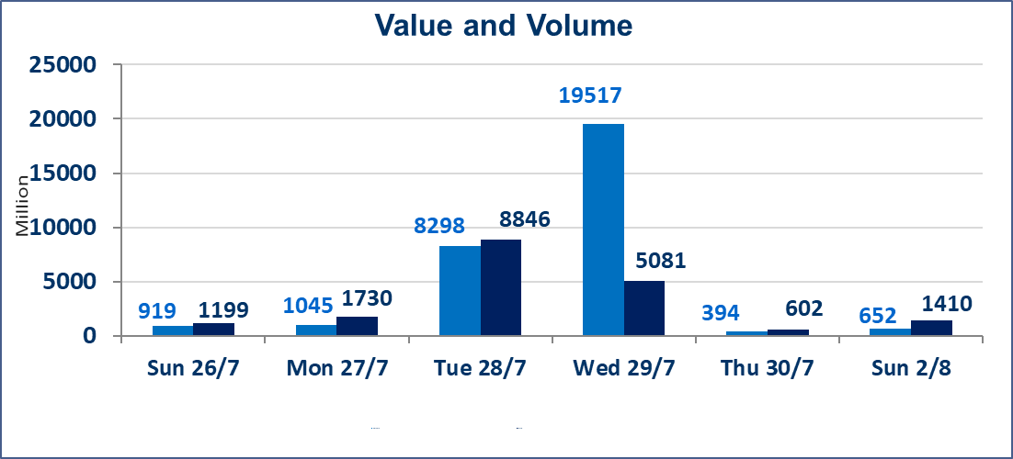
المؤشر60 ISX اليوم | 1040.99 |  | نقطة |  |  | المؤشر15 ISX اليوم | 1266.46 | نقطة
المؤشر 60 ISX السابق | 1041.07 |  | نقطة |  |  | المؤشر 15 ISX السابق | 1267.67 | نقطة
نسبة التغير | -0.01 |  | % |  |  | نسبة التغير | -0.10 | %
عدد النقاط | -0.08 |  | نقطة |  |  | عدد النقاط | -1.21 | نقطة

الشركات المدرجة | 103 | OTC | 22 | 125 |  | الشركات غير المتداولة المدرجة | 39 | OTC | 21 | 60
الشركات المتداولة | 48 | OTC | 1 | 49 |  | الشركات المرتفعة |  |  | 13
شركات الهيئة العامة |  |  |  | 8 |  | الشركات المنخفضة |  |  | 13
الموقوفة بقرار من هيأة الأوراق المالية |  |  |  | 8
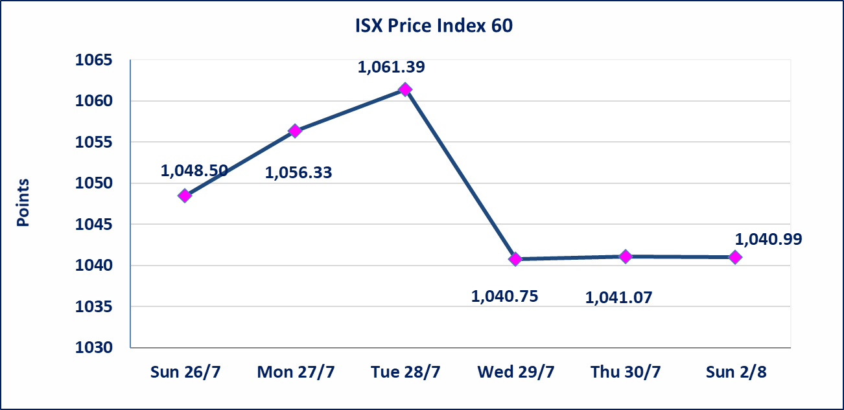
 |  |  |  |  |  | 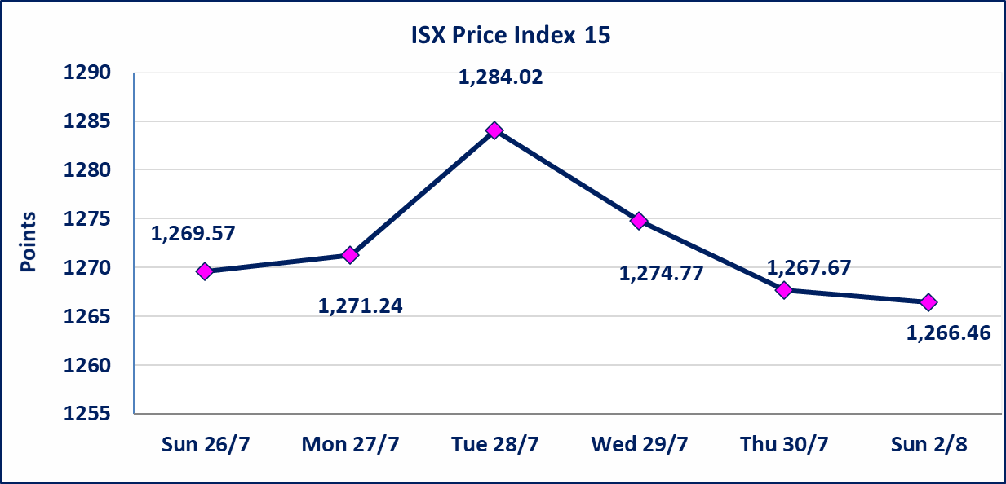

* | استنادا الى قرار الامانة العامة لمجلس الوزراء تقرر عدم تنظيم جلسة التداول ليومي الاثنين والثلاثاء 3و4 اب 2026 تزامنا مع احياء اربعينية الامام الحسين (عليه السلام) وستنظم الجلسات اعتبارا من يوم الاربعاء الموافق 5 اب 2026
سندات الوطنية الاصدارية الاولى | ايقاف التداول على سندات الوطنية الاصدارية الاولى فئة (1,000,000،500,000) دينار إعتباراً من جلسة الخميس 2026/8/6 لقرب استحقاق الفائدة النصف السنوية . وسيتم اعادة التداول اعتبارا من جلسة 2026/8/12
الوطنية للصناعات الغذائية (INFF) | تم البدء بعمليات ايداع شهادات اسهم المساهمين لشركة الوطنية للصناعات الغذائية إعتباراً من جلسة الاحد 2026/5/24 وسيتم اطلاق التداول لحين اكمال انتهاء الاجراءات في مركز الايداع في منصة الشركات غير المدرجة ISX-OTC.
الحد الأعلى والادنى للتغير في السعر | نسبة التغير الحدود الدنيا للحركة السعرية للاسهم من (5% الى 10%) والحدود العليا من(10% الى 25%)في كافة المنصات ماعدا منصة OTC.
Web site : www.isx-iq.net E-mail : info-isx@isx-iq.net |  |  |  |  | 07834000034 - 07711211522 : ص . ب :3607 العلوية الهاتف |  |  |  |  |  | بغداد /الكرادة/ قرب المسرح الوطني /مجاور مصرف الخليج التجاري

نسبة التغير
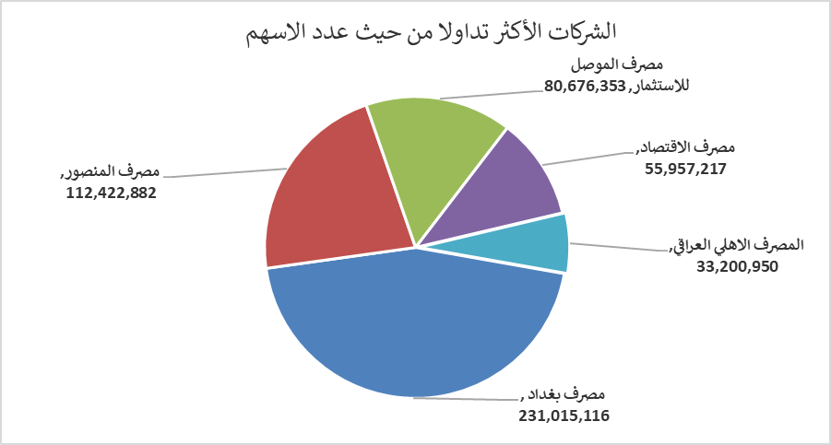
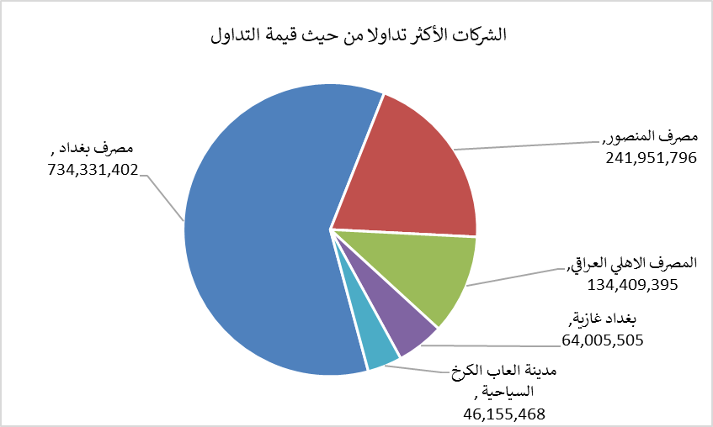
الشركات الأكثر ارتفاعاً وانخفاضاً

نسبة التغير لاسعار الاغلاق الاكثر ارتفاعاً |  |  |  | نسبة التغير لاسعار الاغلاق الاكثر انخفاضاً
اسم الشركة | اغلاق | التغير(%) | الاسهم المتداولة | اسم الشركة | اغلاق | التغير (%) | الاسهم المتداولة
المصرف المتحد للاستثمار | 0.060 | 20.00 | 10,002,201 | دار السلام للتامين | 0.720 | -10.00 | 5,542,225
فندق السدير | 27.000 | 8.00 | 3,000 | الامين العقارية | 1.520 | -5.00 | 193,527
مدينة العاب الكرخ السياحية | 4.410 | 5.00 | 10,335,387 | السجاد والمفروشات | 23.000 | -4.64 | 15,000
العراقية لانتاج وتسويق اللحوم | 4.660 | 3.56 | 63,598 | مصرف جيهان | 1.970 | -3.90 | 275,000
الفلوجة لانتاج المواد الانشائية | 3.000 | 3.45 | 8,881,163 | التمورالعراقية | 2.110 | -2.31 | 2,036,492

الشركات الاكثر نشاطا حسب الاسهم المتداولة (حجم التداول) |  |  |  | الشركات الاكثر نشاطا حسب القيمة المتداولة
اسم الشركة | اغلاق | التغير(%) | الاسهم المتداولة | اسم الشركة | اغلاق | التغير (%) | القيمة المتداولة
مصرف بغداد | 3.160 | -0.32 | 231,015,116 | مصرف بغداد | 3.160 | -0.32 | 734,331,402
مصرف المنصور | 2.170 | 1.88 | 112,422,882 | مصرف المنصور | 2.170 | 1.88 | 241,951,796
مصرف الموصل للاستثمار | 0.160 | 0.00 | 80,676,353 | المصرف الاهلي العراقي | 4.040 | 0.00 | 134,409,395
مصرف الاقتصاد | 0.240 | 0.00 | 55,957,217 | بغداد غازية | 6.340 | -0.16 | 64,005,505
المصرف الاهلي العراقي | 4.040 | 0.00 | 33,200,950 | مدينة العاب الكرخ السياحية | 4.410 | 5.00 | 46,155,468

